界面&功能
创角界面 |  |  |  |  | 功能规则

1
 | 功能入口
 | 进游戏前选择角色
 | 选角界面

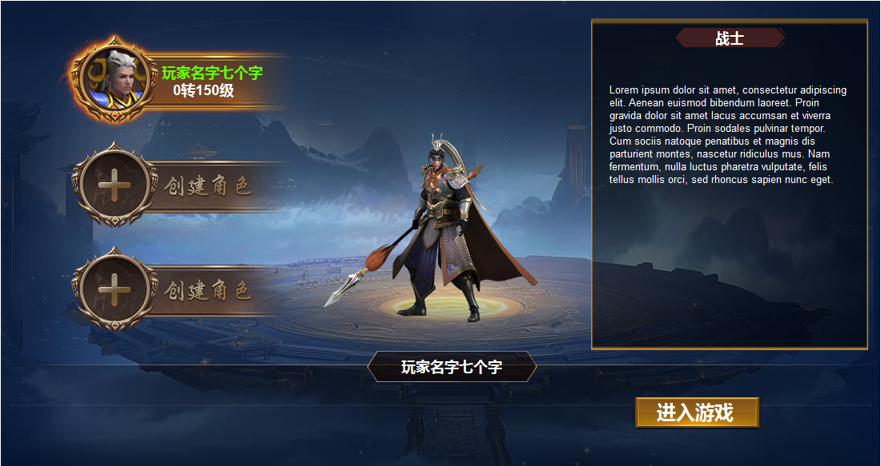
2
 |  | 1 | 创角背景图 |  | 1 | 选角界面
 |  | 2 | 创建角色底框 |  |  | ▶ | 背景图及模型，有角色后首次进入默认上次选中的。
 |  |  | ▶ | 角色框体及选中状态。 |  | ▶ | 左侧显示三个创建角色的+中间显示模型，右侧显示职业介绍。
 |  |  | ▶ | 创建角色和+标记 | 2 | 创角操作
 |  | 3 | 标题底框及文字底框 |  |  | ▶ | 有多个角色时，点击有选中状态，右侧展示模型和职业介绍。
 |  | 4 | 底框及分割线 |  |  | ▶ | 没有角色时显示三个带+的框体，点击弹出创角界面
3
 |  | 5 | 按钮 |  | 3 | 职业介绍
 |  |  |  |  | 4 | 玩家名字
 |  |  |  |  | 5 | 进入游戏按钮
4

5

 | 创角界面

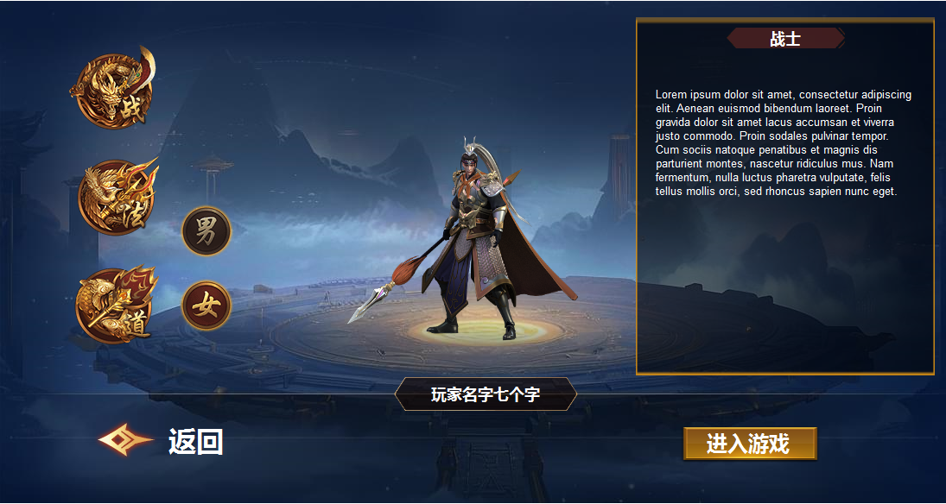
1
 |  | 1 | 职业选择 |  | 1 | 创角操作
 |  |  | ▶ | 三个职业不同的职业符号及选中状态 |  | ▶ | 进入后默认选中第一个职业
 |  |  | ▶ | 男女切换按钮 |  | ▶ | 点击职业按钮，有选中状态，点击右侧展示模型和职业介绍
 |  | 2 | 返回标记 |  |  | ▶ | 点击男女，切换男女模型
 |  |  |  |  | 2 | 返回按钮
 |  |  |  |  |  | ▶ | 点击按钮返回到选角界面

2

